상품제안서
송월 뉴 명품 세면타월 뱀부얀 190g | 상품코드: S09213

 |  |  |  |  |  |  | 02-713-8555 | www.synergygift.co.kr
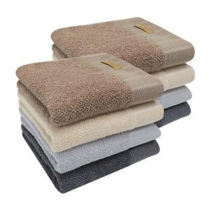

【상세/제작정보】 | <p><span style="font-size: 14pt;">※ 자수인쇄 디자인 난이도에 따라 인쇄비 편차 발생 됩니다.</span></p>

【인쇄/포장옵션】 | 실크, 자수 / 포장지포장

【공급단가】 | 수량 | 50~ | 100~ | 300~ | 1,000~ | 3,000~
*VAT별도 | 연회색 | 8,120원 | 8,000원 | 7,810원 | 7,500원 | 7,180원
 | 진회색 | 8,120원 | 8,000원 | 7,810원 | 7,500원 | 7,180원
 | 베이지 | 8,120원 | 8,000원 | 7,810원 | 7,500원 | 7,180원
 | 갈색 | 8,120원 | 8,000원 | 7,810원 | 7,500원 | 7,180원

【상품 URL】 | https://www.synergygift.co.kr:443/src/goods_detail.php?gdno=20007

